Transação
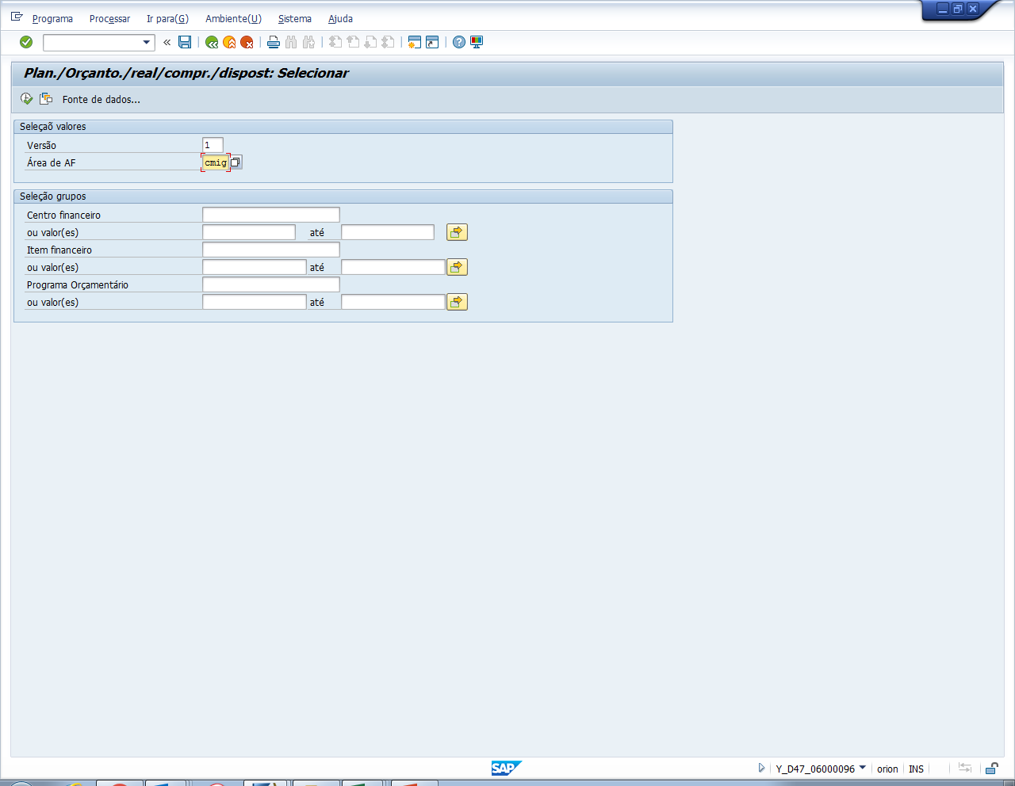

Campos Necessários
Centro de custo
Desc CC
Item financeiro
Empresa
Desc Emp
Processo
Período contábil
Planejamento
Planejamento Versão 7
Orçamento
Compromissado
Realizado
Disposto
Disponível

Transação: Y_D47_06000096

